Sheet1
Table 3 Molecular docking between ligand and receptor from an LRI predicted by LRI-SEnSCA on Dataset 3
 | Ligand-Receptor | Gene Names | PDB ID | Molecular docking | Interface area | ∆iG | NHB | NSB | Hydrogen bonds | Salt bridges
1 | ENSMUSG00000003206 | Ebi3 | 7ZG0 | 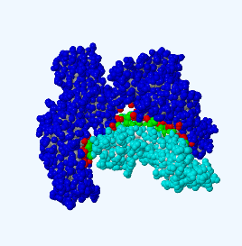 | 1431.0 | -13.1 | 16 | 10 | 3.51 | 3.23
 | ENSMUSG00000028128 | F3 | 5IC0
2 | ENSMUSG00000001494 | Sost | 2KD3 | 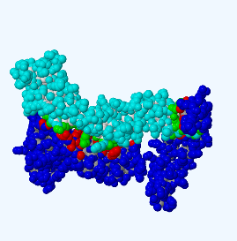 | 1263.4 | -4.8 | 18 | 5 | 3.52 | 2.95
 | ENSMUSG00000030341 | Tnfrsf1a | 7KP7
3 | ENSMUSG00000026700 | Tnfsf4 | 2HEW | 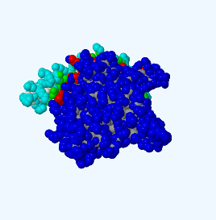 | 1274.9 | -17.4 | 17 | 1 | 2.83 | 3.66
 | ENSMUSG00000025809 | Itgb1 | 3G9W
4 | ENSMUSG00000028298 | Cga | 1QFW | 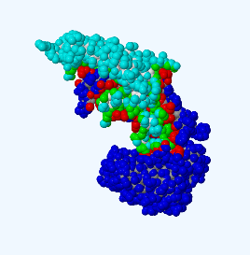 | 2386.5 | -28.0 | 33 | 3 | 3.71 | 3.69
 | ENSMUSG00000005087 | Cd44 | 5SBQ
5 | ENSMUSG00000060802 | B2m | 1LK2 | 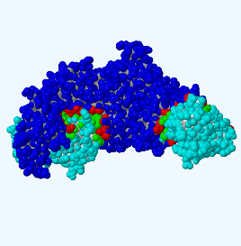 | 2508.8 | -29.1 | 28 | 3 | 2.89 | 3.60
 | ENSMUSG00000000766 | Oprm1 | 5C1M
6 | ENSMUSG00000048915 | Efna5 | 1SHX | 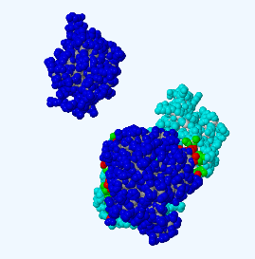 | 1490.9 | -12.5 | 21 | 7 | 2.83 | 3.75
 | ENSMUSG00000026942 | Traf2 | 8C5D
7 | ENSMUSG00000048076 | Arf1 | 8HLO | 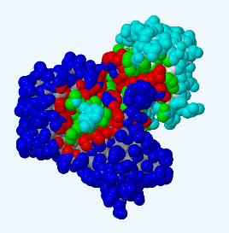 | 1906.4 | -16.5 | 27 | 6 | 2.77 | 2.96
 | ENSMUSG00000026390 | Marco | 2OYA
8 | ENSMUSG00000048482 | Bdnf | 5NAF | 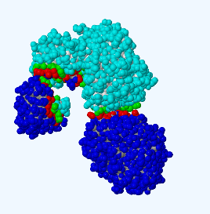 | 1875.2 | -12.9 | 30 | 4 | 2.29 | 2.88
 | ENSMUSG00000026390 | Marco | 2OYA
9 | ENSMUSG00000035385 | Ccl2 | 5J5Y | 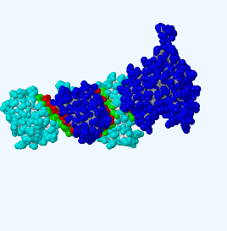 | 2398.8 | -16.5 | 36 | 6 | 2.80 | 2.80
 | ENSMUSG00000026390 | Marco | 2OYA
10 | ENSMUSG00000028298 | Cga | 1QFW | 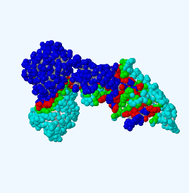 | 3704.8 | -38.8 | 60 | 7 | 3.71 | 3.69
 | ENSMUSG00000026390 | Marco | 2OYA
11 | ENSMUSG00000028195 | Cyr61 | 5WTT | 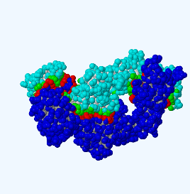 | 3346.3 | -32.0 | 43 | 8 | 3.26 | 3.94
 | ENSMUSG00000026390 | Marco | 2OYA
12 | ENSMUSG00000021367 | Edn1 | 8IY5 | 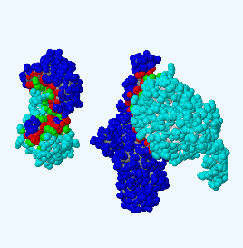 | 2589.0 | -20.9 | 42 | 13 | 3.41 | 3.55
 | ENSMUSG00000026390 | Marco | 2OYA
13 | ENSMUSG00000033831 | Fgb | 6V1A | 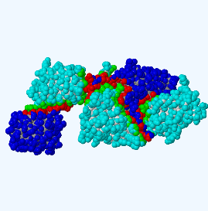 | 4035.0 | -39.1 | 62 | 14 | 2.96 | 3.59
 | ENSMUSG00000026390 | Marco | 2OYA
14 | ENSMUSG00000003206 | Ebi3 | 7ZG0 | 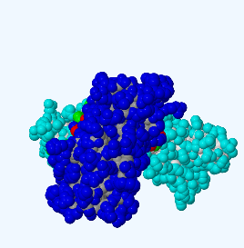 | 1186.3 | -10.4 | 12 | 10 | 2.85 | 3.42
 | ENSMUSG00000028459 | Cd72 | 5B1R
15 | ENSMUSG00000029838 | Ptn | 5K8A | 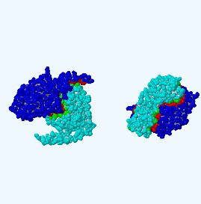 | 3078.8 | -42.3 | 27 | 7 | 2.63 | 3.92
 | ENSMUSG00000030043 | Tacr1 | 7P00
16 | ENSMUSG00000035385 | Ccl2 | 5J5Y | 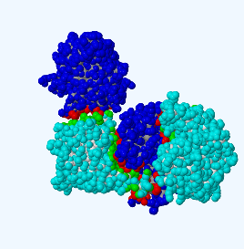 | 2360.8 | -20.4 | 22 | 2 | 3.58 | 3.00
 | ENSMUSG00000026942 | Traf2 | 8C5D
17 | ENSMUSG00000028298 | Cga | 1QFW | 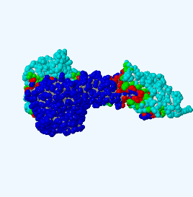 | 3479.8 | -38.0 | 52 | 7 | 3.00 | 2.93
 | ENSMUSG00000026942 | Traf2 | 8C5D
18 | ENSMUSG00000001300 | Efnb2 | 1IKO | 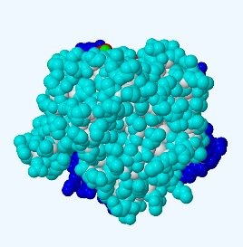 | 1251.4 | -15.6 | 20 | 6 | 3.18 | 3.00
 | ENSMUSG00000026942 | Traf2 | 8C5D
19 | ENSMUSG00000034660 | Galp | 6XUK | 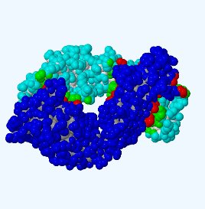 | 1563.7 | -24.0 | 15 | 5 | 2.93 | 3.33
 | ENSMUSG00000026942 | Traf2 | 8C5D
20 | ENSMUSG00000037942 | Crp | 3BPZ | 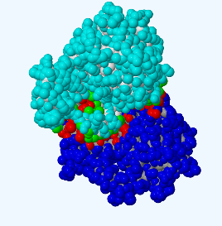 | 1060.5 | -13.7 | 11 | 1 | 2.96 | 3.20
 | ENSMUSG00000029075 | Tnfrsf4 | 2HEY
21 | ENSMUSG00000048076 | Arf1 | 8HLO | 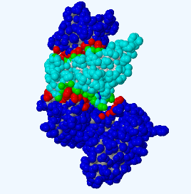 | 1498.1 | -11.0 | 16 | 0 | 3.88 | 0
 | ENSMUSG00000040511 | Pvr | 6ISC
22 | ENSMUSG00000034660 | Galp | 6XUK |  | 1551.8 | -23.7 | 15 | 5 | 2.93 | 3.33
 | ENSMUSG00000040511 | Pvr | 6ISC
23 | ENSMUSG00000004791 | Pgf | 8IUK | 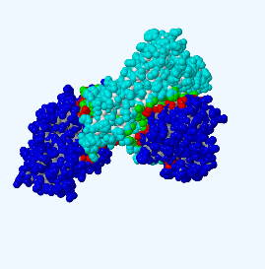 | 3424.3 | -56.9 | 19 | 0 | 3.32 | 0
 | ENSMUSG00000040511 | Pvr | 6ISC
24 | ENSMUSG00000023951 | Vegfa | 1CZ8 | 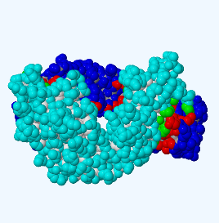 | 1619.4 | -21.5 | 15 | 3 | 2.99 | 3.03
 | ENSMUSG00000040511 | Pvr | 6ISC
25 | ENSMUSG00000034660 | Galp | 6XUK | 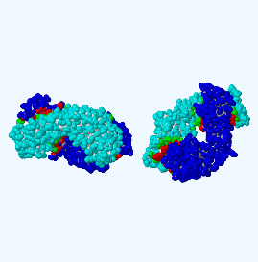 | 3102.4 | -46.8 | 22 | 5 | 2.93 | 3.33
 | ENSMUSG00000032135 | Mcam | 6LYN
26 | ENSMUSG00000041616 | Nppa | 5FLV | 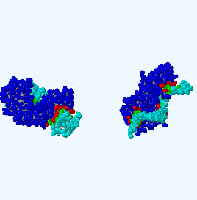 | 2680.7 | -41.8 | 17 | 0 | 3.67 | 0
 | ENSMUSG00000032135 | Mcam | 6LYN
27 | ENSMUSG00000004791 | Pgf | 8IUK | 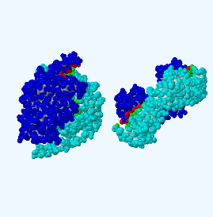 | 3017.3 | -39.2 | 24 | 11 | 2.94 | 3.91
 | ENSMUSG00000032135 | Mcam | 6LYN
28 | ENSMUSG00000031502 | Col4a1 | 7URF | 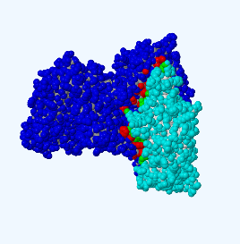 | 2743.6 | -35.8 | 26 | 8 | 2.72 | 3.01
 | ENSMUSG00000027087 | Itgav | 6UJB
29 | ENSMUSG00000028195 | Cyr61 | 5WTT | 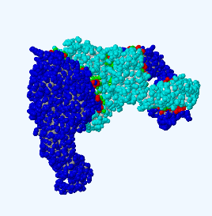 | 4328.7 | -45.2 | 43 | 17 | 3.57 | 3.18
 | ENSMUSG00000027087 | Itgav | 6UJB
30 | ENSMUSG00000033831 | Fgb | 6V0Y | 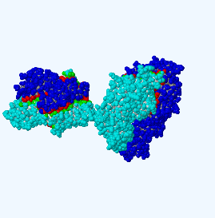 | 4053.6 | -45.2 | 55 | 14 | 3.22 | 3.71
 | ENSMUSG00000027087 | Itgav | 6UJB

